1
PROBLEMA 1 Como parte de la rehabilitación de zonas marginales, el Departamento de Parques y Recreación planea desarrollar el espacio debajo de varios pasos elevados a fin de habilitarlos como canchas de basquetbol, boleibol, golfito y tenis. Se espera que el costo inicial sea de $150 000 por mejoras cuya vida se estima en 20 años. Se proyecta que el costo de mantenimiento anual sea de $12 000. El departamento espera que las instalaciones sean usadas por 24 000 personas al año, con un promedio de 2 horas cada una. El valor de la recreación se ha establecido en forma conservadora en $0.50 por hora. Con una tasa de descuento de 3% anual, ¿cuál es la razón B/C del proyecto?

BENEFICIOS |  | COSTOS |  |  |  | PLAZO
USO POR 24,000 PERSONAS AL AÑO |  | COSTO DE LA INVERSION |  |  | Q150,000.00 | 20 AÑOS
TIEMPO DE USO = 2HORAS/PERSONA |  | COSTO DE MANTENIMIENTO AÑO |  |  | Q12,000.00
VALOR = $0.50/HORA

VALOR ANUAL DE LOS BENEFICIOARO = |  | Q24,000.00 | POR AÑO

COSTO ANUAL DE LOS COSTOS = | 150,000(A/P,3%,20)+12000 |  |  | Q22,082.36 | POR AÑO

 | B/C = 24,000/22,082.36 = |  | 1.1

2
PROBLEMA 2 El jefe de bomberos de una ciudad mediana ha estimado que el costo inicial de una estación nueva es de $4 millones. Se calcula que los costos de adecuación anual son de $290 000. También se ha identificado que los beneficios para los ciudadanos son de $550 000 anuales y las pérdidas de $90 000 (contra beneficios). Use una tasa de descuento de 4% por año para determinar si la estación tiene justificación económica, por medio de la razón B/C convencional

BENEFICIOS |  |  | COSTOS |  |  | PLAZO
BENEFICIOS ANUALES |  | Q550,000.00 | COSTO DE LA INVERSION INICIAL |  | Q4,000,000.00 | INFINITO
 |  |  | COSTO ANNUAL DE ADECUACION |  | Q290,000.00

CONTRA BENEFICIOS |  |  |  |  |  | CC = VA / i | VA = CC*i
CONTRA BENEFICIOS ANUALES | Q90,000.00

VALOR ANNUAL DE LOS COSTOS = |  |  | Q450,000.00

 |  |  | B/C ANUAL = | 1.02

3
PROBLEMA 3 Un inversionista tiene dos opciones de invertir su dinero. En la primera opción invierte Q 200,000.00 y le retornará Q 90,000 al final de cada año por los próximos 4 años, y la segunda opción que consiste en invertir hoy Q 300,000 y recibir Q 650,000 al final de 4 años. Si la tasa de interés es del 15% efectivo anual, determinar la mejor alternativa, utilizando un análisis B/C incremental.

OPCION 1 |  |  |  | OPCION 2
AÑO | FNE | BENEFICIOS | COSTOS | AÑO | FNE | BENEFICIOS | COSTOS
0 | -Q200,000.00 |  | Q200,000.00 | 0 | -Q300,000.00 |  | Q300,000.00
1 | Q90,000.00 | Q90,000.00 |  | 1 | Q0.00 | Q0.00
2 | Q90,000.00 | Q90,000.00 |  | 2 | Q0.00 | Q0.00
3 | Q90,000.00 | Q90,000.00 |  | 3 | Q0.00 | Q0.00
4 | Q90,000.00 | Q90,000.00 |  | 4 | Q650,000.00 | Q650,000.00
VPN = | Q56,948.05 | Q256,948.05 | Q200,000.00 | VPN = | Q71,639.61 | Q371,639.61 | Q300,000.00

VP DE LOS BENEFICIOS = |  | Q256,948.05 |  | VP DE LOS BENEFICIOS = |  | Q735,852.46
VP1 DE LOS COSTOS = |  | Q200,000.00 |  | VP2 DE LOS COSTOS = |  | Q300,000.00

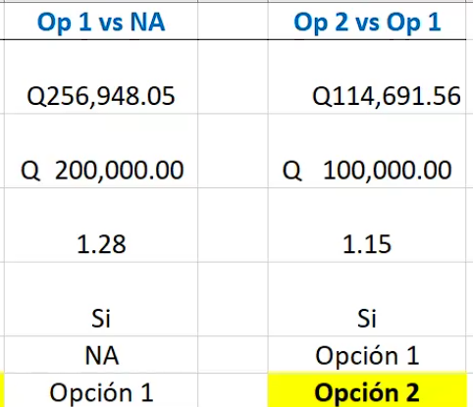
 |  | COMPARACIONES | OPCION 1 VS NA
 |  | BENEFICIOS INCREMENTALES
 |  | COCIENTE B/C
 |  | SE JUSTIFICA RETADOR?
 |  | OPCION ELIMINDA
 |  | OPCION ELEGIDA

4
PROBLEMA 4 ¿Qué alternativa es mejor con base a un análisis B/C? Use tasa del 10%

$$\frac{B}{C}=\frac{(Beneficios−Contrabeneficios)}{(Costos −Valor de salvamento)}$$
 |  | A | B | C
COSTOS | Inversión de capital | Q8,500,000.00 | Q10,000,000.00 | Q12,000,000.00
 | Costos anuales de Operación y Mant | Q750,000.00 | Q725,000.00 | Q700,000.00
 | Valor de mercado | Q1,250,000.00 | Q1,750,000.00 | Q2,000,000.00
INGRESOS | Beneficio anual | Q2,150,000.00 | Q2,265,000.00 | Q2,500,000.00
 | Vida útil, (años) | 50 | 50 | 50

 |  | OPCION A | OPCION B | OPCION C
 | VP A DE LOS BENEFICIOS = | Q21,316,851.15 | Q22,457,054.81 | Q24,787,036.22
 | VP DE LOS COSTOS = | Q15,925,462.68 | Q17,173,333.04 | Q18,923,333.04

 |  | COMPARACIONES | OPCION A VS NA | OPCION B VS OPCION A | OPCION C VS A
 |  | BENEFICIOS INCREMENTALES | Q21,316,851.15 | Q1,140,203.67 | Q3,470,185.07
 |  | COSTOS INCREMENTALES | Q15,925,462.68 | Q1,247,870.36 | Q2,997,870.36
 |  | COCIENTE B/C | 1.34 | 0.91 | 1.16
 |  | SE JUSTIFICA RETADOR? | SI | NO | SI
 |  | OPCION ELIMINDA | NA | B | A
 |  | OPCION ELEGIDA | A | A | C

